상품제안서
네오 마그네틱 이어폰 홀더 | 상품코드: F00690

 |  |  |  |  |  |  | 02-412-0044 | www.easy1.co.kr
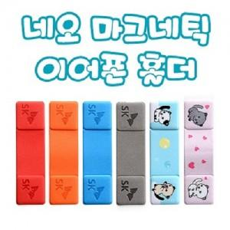

【상세/제작정보】

【인쇄/포장옵션】 | 불박, 풀칼라 / OPP(비닐)

【공급단가】 | 수량 | 300~ | 1,000~ | 2,000~ | 3,000~ | 5,000~
*VAT별도 | 단가 | 2,350원 | 2,310원 | 2,250원 | 2,190원 | 2,160원

【상품 URL】 | http://www.easy1.co.kr/src/goods_detail.php?gdno=690

